Hallo!
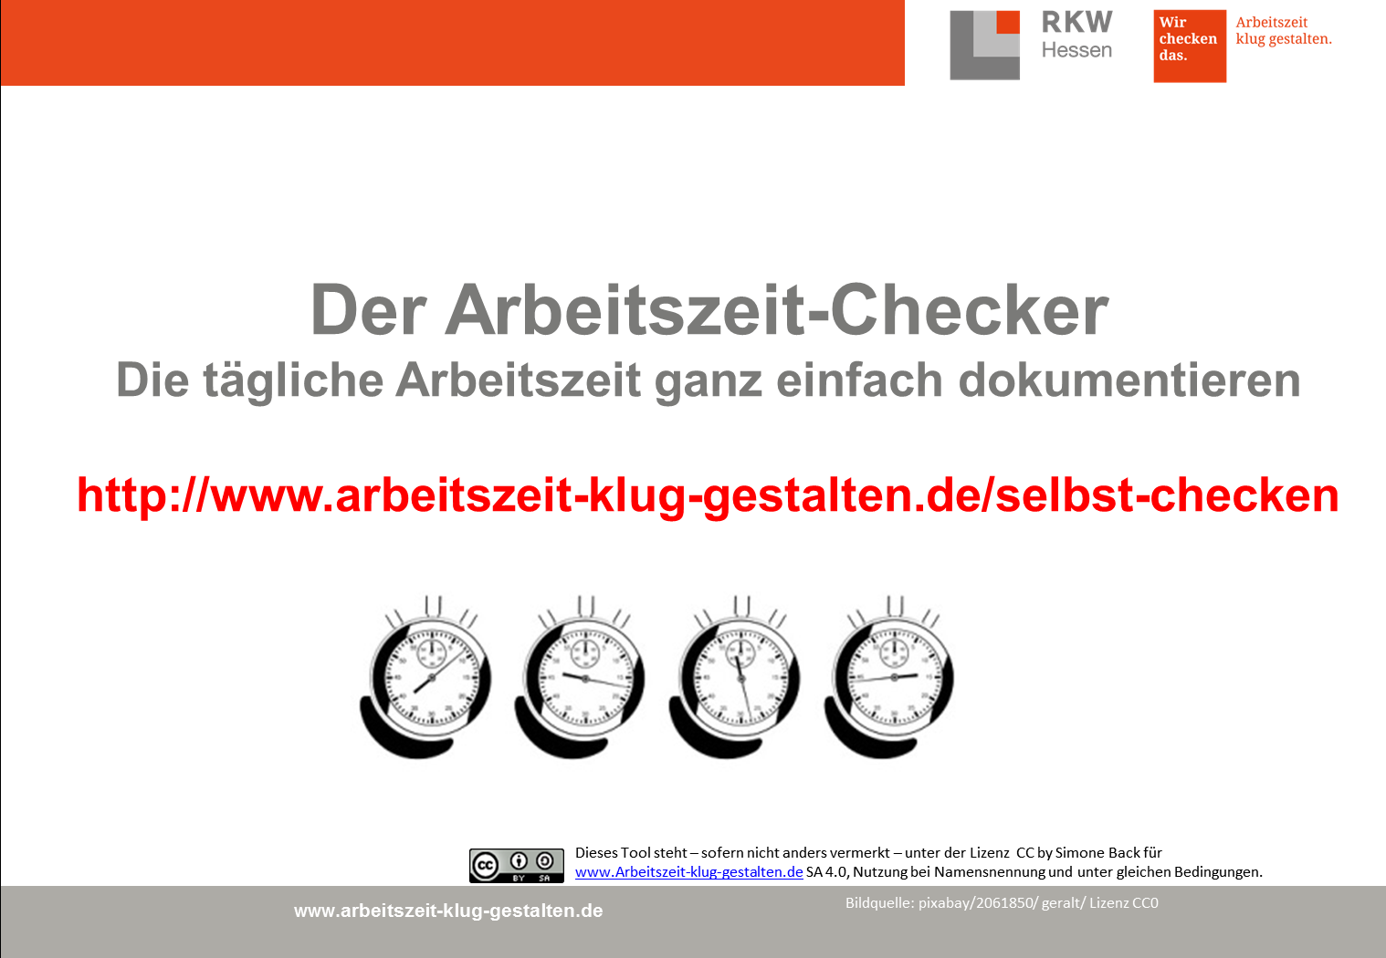

Anleitung
So benutzen Sie der Arbeitszeit-Checker:
1.
 | Vorbereitung der Aufzeichnung durch den Arbeitgeber:
 | Achtung - dieses Formular arbeitet mit Makros - diese bitte aktivieren! Tragen Sie bitte die Feiertage des jeweiligen Jahres im Blatt Feiertage ein. Dies sollte zentral erfolgen, bevor das Dokument an alle Beschäftigten verteilt wird. Schützen sie alle Blätter mit einem Kennwort (im Urzustand: azkg)
2.
 | Vorbereitung der Aufzeichnung durch die Beschäftigten:
 | Geben Sie bitte Name, Sollarbeitszeit, Gleitzeitübertrag vom Vorjahr und Urlaubstage auf dem Blatt "meine Daten" ein
3.
 | Zeit Hinweise zum Eingeben der Uhrzeiten: Die jeweiligen Uhrzeiten ganz einfach in der Reihenfolge Stunden:Minuten OHNE Doppelpunkt eingeben. Die Summenwerte sind so eingestellt, dass nur Stunden und Minuten angezeigt werden.
 | z.B. | 1 Std. und 20 Minuten werden angezeigt : | 1:20:00
 |  | 32 Std. und 40 Minuten werden angezeigt : | 32:40:00
 | Sollte die tägliche Netto-Arbeitszeit 10 Stunden überschreiten, erscheint die Nettoarbeitszeit in einem roten Feld.

4.
 | Die Summe des Gleitzeitsaldos wird automatisch in den nächsten Monat übertragen.
5.
 | Auf dem Blatt "Gleitzeitsaldo" finden Sie einen jeweils aktuellen Überblick.

 | Haftungsausschluss: Trotz sorgfältiger Erstellung sind Haftungsanspüche durch die Nutzung des Checkers ausgeschlossen.

 | Alle Informationen zum Arbeitszeitrecht und zu klugen Arbeitszeitmodellen finden Sie auf unserer Wissensplattform www.arbeitszeit-klug-gestalten.de

 |  |  |  | „Der Arbeitszeit-Checker“ von Simone Back für www.arbeitszeit-klug-gestalten.de
 | Version: 03/Dez. 2022 |  |  | ist lizensiert unter einer Creative Commons Lizenz CC BY SA 4.0 (Nutzung bei Namensnennung, Weitergabe unter gleichen Bedingungen)

 |  |  | Copyright für das Logo "Arbeitszeit klug gestalten": RKW Hessen. Das Logo darf nur für den Checker in der Ursprungsform genutzt werden.

